对账发票申请
南京通孚对账单-Recall
客户 | 下单时间 | 客户联系人 | 单据编号 | 客户PO号 | 睿颢合同号 | 客户款号 | 使用于 | 品名 | 数量(片） | 单价(RMB) | 金额(RMB) | 备注1 | 备注2
宁波爱博尔 | 2025-08-25 | Fannie | RC-110247 | 66029 | RABEZH012-1 浙江爱博尔玩具有限公司 | 4645/052/999/99 |  | 14标RFID贴纸45*60mm不可移双色 ZHRFS24012 | 5 | 0.445 | 2.225
宁波爱博尔 | 2025-12-16 | Fannie | S25121230 | 16951 | RABEZH014 浙江爱博尔玩具有限公司 | 8626/052/600/99 |  | 9标RFID对折吊牌45*140mm双价格贴 ZHHTR25002 | 3250 | 0.78 | 2535
 |  |  |  |  |  |  |  | 红蓝价格贴 ZHSK25013+ZHSK25014 | 3250 | 0 | 0
 |  |  |  |  |  |  |  | 15标+18小吊牌（47*42mm）ZHHTP25035 | 3250 | 0.12 | 390
TOTAL1 |  |  |  |  |  |  |  |  | 9755 |  | 2927.225
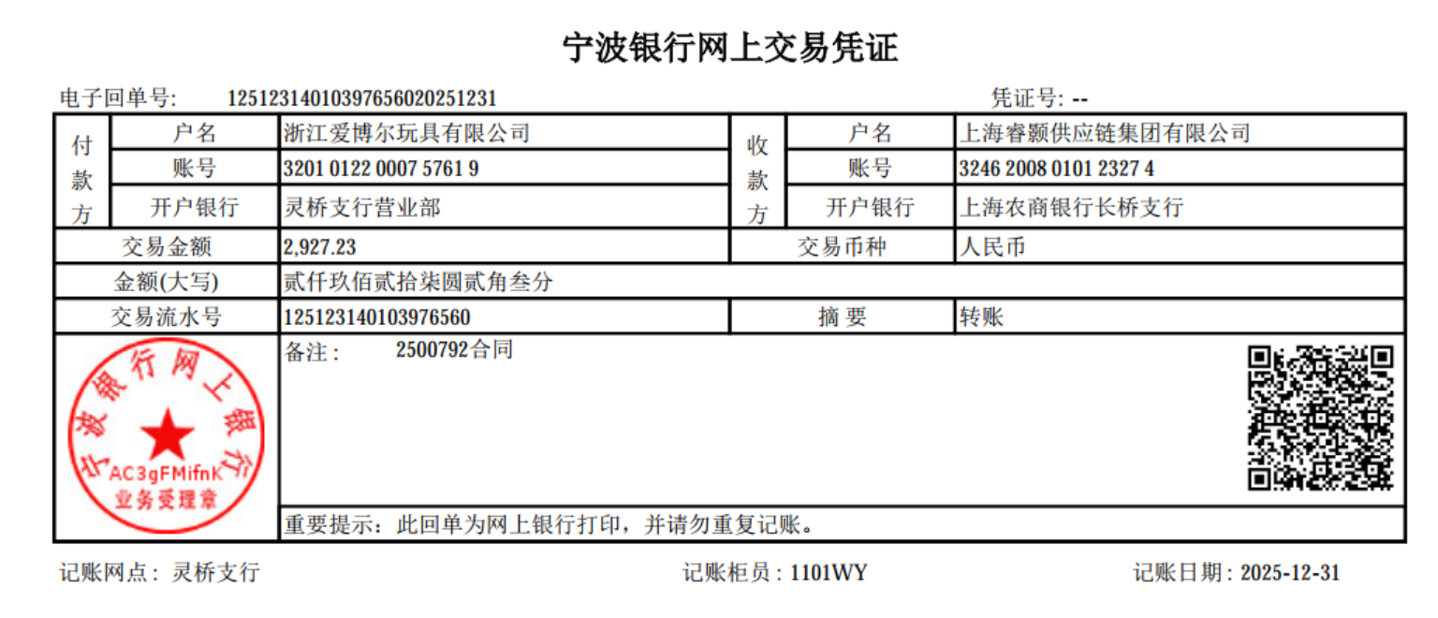
 |  |  |  |  |  |  |  |  |  |  | 、
发票通知单
编号 （发票张数） | 申请日期 | 客户 | 开票抬头 （请填写全名） | 货物或应 税劳名称（比如吊粒，吊牌等，大致写一下就可以） | 规格型号 （如果不需要注明的请写“无”） | 单位 | 数量 | 金额 （一张发票的总金额） | 备注
1 |  | 宁波爱博尔 | 浙江爱博尔玩具有限公司 | 吊牌 | 无 | pcs | 9755 | ￥2,927.23

